Riesgo desertificación
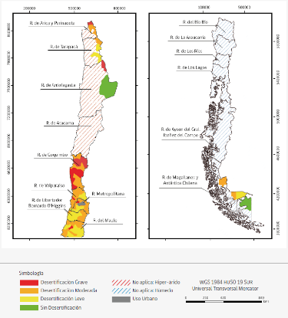
Riesgo de desertificación, 2016
Riesgo de desertificación | Número de comunas | % | Población | % | Superficie (Há) | %
Desertificación Grave | 19 | 5.50% | 2,277,604 | 12.60% | 2,708,606 | 3.60%
Desertificación Moderada | 85 | 24.60% | 2,915,621 | 16.20% | 8,851,704 | 11.70%
Desertificación Leve | 52 | 15.10% | 1,623,436 | 9.00% | 4,819,032 | 6.40%
Sin Desertificación | 7 | 2.00% | 61,218 | 0.30% | 3,694,475 | 4.80%
No Aplica | 150 | 43.50% | 5,621,054 | 31.20% | 55,411,347 | 73.30%
Uso Urbano | 32 | 9.30% | 5,507,282 | 30.60% | 203,064 | 0.30%
Total | 345 | 100% | 18,006,215 | 100% | 75,643,227 | 100%

